1- Description
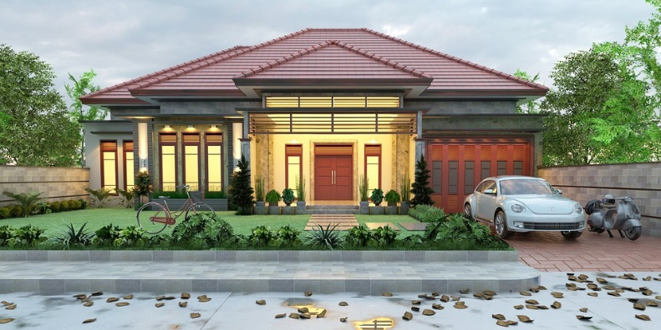
Ma future maison
NOMS:

Mise en situation :
Vous avez 27 ans, vous êtes en couple, vous travaillez depuis 5 ans. Vous décidez de vous acheter une propriété avec votre conjoint(e). Vous possédez chacun(e) une voiture que vous payez par mois (300$ pour chaque voiture). Votre salaire sera déterminé par une pige (entre 60000$ et 70000$).
Votre travail :
Page 2- Vous devez calculer votre salaire net
Page 3- Évaluer le montant par mois que vous pouvez mettre pour l'achat d'une propriété.
Page 3- Vous devez calculer vos paiements mensuels d’hypothèque (à l’aide de la calculatrice hypothécaire en ligne)
Page 4- Vous devez trouver une maison adaptée à vos moyens.
Page 4- Vous devez trouver le coût des taxes scolaire et municipales. Pour ce faire, vous devez aller sur l'inscription de l'agent d'immeuble.
Page 5- Vous devez inclure des photos de votre maison.
Page 6- Vous devez acheter tous les meubles (ensemble de chambre à coucher, salle à manger et salon) appareils électroniques (télévision, ordinateur) et électroménager (four, réfrigérateur, laveuse et sécheuse).
Ce prix total ne devra pas dépasser 5 % de la mise de fond de votre propriété.
Page 7- Vous devrez inclure, dans votre budget mensuel, les montants suivants:
Paiements hypothécaires
Taxes scolaires et municipales.
Page 7- Calculer vos revenus moins vos dépenses (par mois).
Page 8- Répondez au questions.

2- Salaire net
Calcul du salaire net (après les déductions et les impôts)


Salaire 1
Salaire 2
Total par année | 0 $

Revenu mensuel (avant déductions) | 0 $
Ce montant correspond à l'argent disponible (pour 2), par mois pour toutes vos dépenses
Revenu mensuel net (Après déduction) | 0 $

3-Évaluation
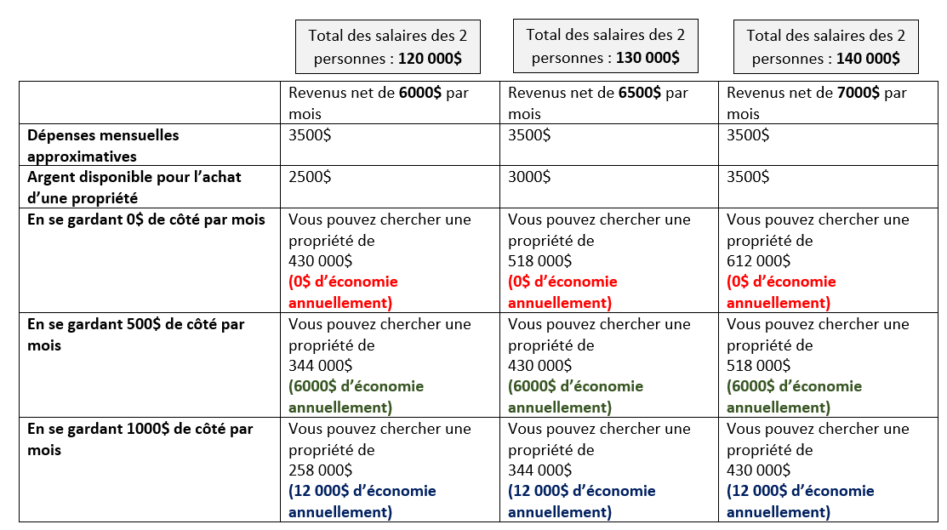

Ce montant est obtenu à l'aide des la page 6 de ce document (budget). L'argent disponible est pour les paiements hypotécaires

(sans propriété)
(sans propriété)
(sans propriété)

Ce document vous permettra de décider approximativement le montant que vous êtes prêts à payer par mois. Vous devriez donc chercher une propriété en pensant vous garder des sous de côté.

Pour connaitre vos paiements hypotécaires mensuels, utiliser la calculatrice hypothécaire ici
Vous devrez entrer le montant total de votre maison à la page suivante.

4-Informations
Recherche de ma maison: https://www.realtor.ca/
Ou sur: https://www.centris.ca/fr

Adresse:
Ville:
Coût total de la maison:
Détails de ce qui est inclus dans la maison (ex: cabanon, piscine, sous-sol, toiture refaite, etc.
Taxes scolaires et municipales par année:
Quels sont les avantages de s'acheter une propriété? (au lieu de se louer un appartement)

Calcul du Paiement hypothécaire mensuel, cliquez ici: https://itools-ioutils.fcac-acfc.gc.ca/MC-CH/MC-CH-fra.aspx

Vidéo pour trouver les taxes scolaires et municipales

Sur la calculatrice du site, vous devrez entrer le montant total de votre maison (même si vous avez payer 5% de mise de fond). La raison est qu'un déménagement est dispendieux: taxe de bienvenue, notaire, meubles, etc)

5- Photos
Photos de ma propriété

6- Meubles
Meubles et électroménagers

Vous devez acheter tous les meubles (ensemble de chambre à coucher, salle à manger et salon) appareils électroniques (télévision, ordinateur) et électroménager (four, réfrigérateur, laveuse et sécheuse).
Article | Description | Magasin | Montant

Ce montant total ne devra pas dépasser 3% du coût total votre propriété. Comme vous avez emprunter le montant total de votre propriété, vous voulez vous garder des sous pour payer aussi le notaire, la taxe de bienvenue et le déménagement.

 |  | Total des dépenses | 0.00 $ | divisé par | 0 $ | : | #DIV/0!

 |  |  |  |  | Prix de la propriété

7- budget
Dépenses/mois (pour 2)
Voir à la page 4 de ce document.
Revenus
(2 salaires net par mois)
Dépenses
Argent restant:
Paiements hypotécaire | 0 $ | 0 $
Électricité/chauffage | 200 $
cellulaire, internet, tv | 175 $
le montant des taxes municipales et scolaire de 300$ approximatif pour le calcul des dépences. Vous devrez inscrire le bon montant. Voir à la page 4 de ce document.
Entretien maison ou frais de condo | 150 $ | 3,500 $
Taxes scolaires et municipales | 300 $
Auto | 700 $
Assurance | 300 $ | -3,500 $
Entretien auto | 100 $
Essence | 300 $
Produits de pharmacie | 50 $
Nourriture (Pour le mois) | 700 $
cadeaux | 50 $
vêtements | 185 $
Soins dentaire et médicaux | 40 $
Sorties et restaurants | 250 $
Autres
Total des dépenses | 3,500 $

